Aufgabe
Nachweis eines Reihenendhauses gemäß GEG 2023

Beispiel 5.1: Nachweis der Gebäudehülle nach DIN V 4108-6

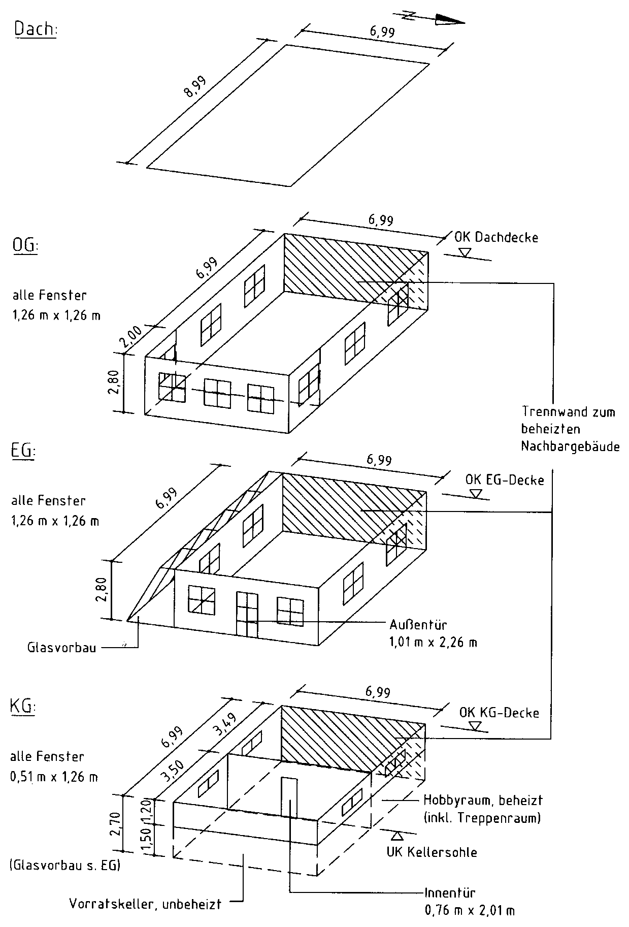

Aufgabe:

Für das dargestellte Reihenendhaus ist der Nachweis der Gebäudehülle
gemäß GEG 2023 mit DIN V 4108-6 zu führen.

Bauteile:
- Die Fenster und die Außentür werden dreifach verglast angesetzt mit
- Uw,BW = 0,74 W/(m² · K) und
- g = g0 = 0,50 nach EN 410;
- die Außenwände bestehen aus zweischaligem Mauerwerk mit
UAW = 0,20 W/(m² · K),
- die erdberührten Außenwände bestehen aus Mauerwerk mit Perimeter­
dämmung mit UG1 = 0,21 W/(m² · K),
- die Kellerdecke zum unbeheizten Keller sei unterseitig gedämmt mit
UG2 = 0,20 W/(m² · K),
- die Kellersohle unter dem beheizten Keller habe UG3 = 0,19 W/(m² · K),
- die Decke nach unten gegen Außenluft habe UDL = 0,21 W/(m² · K),
- das Flachdach sei hochgedämmt mit UD = 0,13 W/(m² · K),
- die Wand zum Raum mit wesentlich niedrigerer Innentemperatur im KG
sei auf der Kaltseite gedämmt mit Uu = 0,30 W/(m² · K) und
- die Tür in dieser Wand bestehe aus Holz/Holzwerkstoff/Kunststoff.

Der unbeheizte Glasvorbau sei verglast mit einer Wärmeschutzverglasung.
Alle Wärmebrücken sollen DIN 4108 Beiblatt 2 (Kategorie A) genügen oder als gleichwertig
nachgewiesen sein.

